Ark1
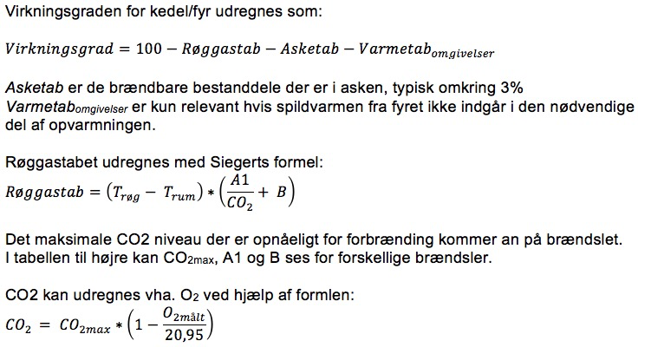
 |  |  | CO2max | A1 | B | Energiindhold
 |  | Fyringsolie | 15.4 | 0.500 | 0.007 | 37.80 | MJ/kg
 |  | Naturgas | 11.7 | 0.370 | 0.009 | 37.35 | MJ/m3
 |  | BIO-diesel | 15.7 | 0.457 | 0.005 | 37.40 | MJ/kg
 |  | Propangas | 13.7 | 0.475 | 0.000 | 93.60 | MJ/m3
 |  | Butangas | 14.1 | 0.475 | 0.000 | 128.00 | MJ/m3
 |  | Tørt træ | 19.4 | 0.650 | 0.000 | 15.30 | MJ/kg

Udfyld de gule felter med generelle data
Udfyld de orange felter hvor du vil have et resultat

Generelle data
Asketab | %
Varmetabomg | %
Målt Trøg | °C
Målt Tomgivelser | °C

Beregning for træpiller
Hvis du kender O2
Målt O2 | %
Røggastab | %
Virkningsgrad | %

Beregning for træpiller
Hvis du kender CO2
Målt CO2 | %
Røggastab | %
Virkningsgrad | %

Beregning for andet
Hvis du kender O2
CO2max
A1
B
Målt O2 | %
Røggastab | %
Virkningsgrad | %

Beregning for andet
Hvis du kender CO2
CO2max | %
A1
B
Målt CO2 | %
Røggastab | %
Virkningsgrad | %

